Số liệu các nước nhiễm Covid-19
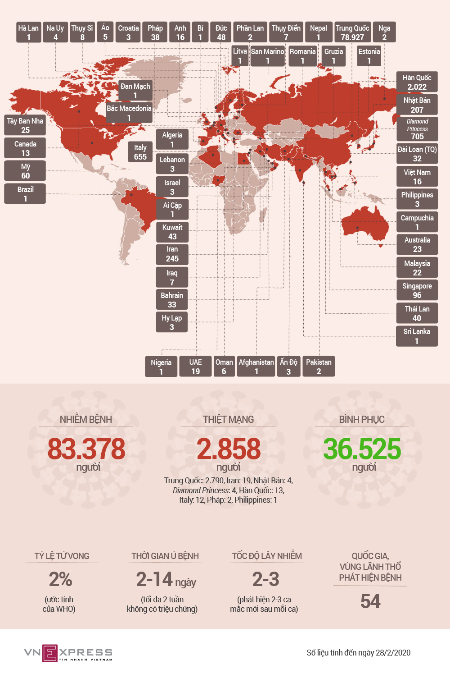
CÁC NƯỚC CÓ BỆNH NHÂN NHIỄM VIRUS CORONA
Dịch Covid-19 xuất hiện ở 54 quốc gia, vùng lãnh thổ trên thế giới, khiến hơn 83.378 người nhiễm bệnh, ít nhất 2.858 người chết. Trong đó, các nước có ca nhiễm nhiều như: Trung Quốc, Hàn Quốc, Nhật, Italy, Iran, Singapore,…

